Categories
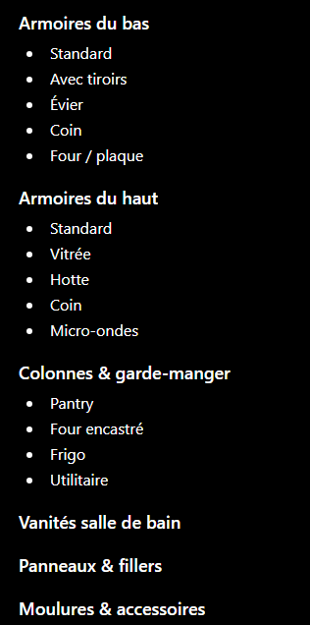
slug | parent | name_fr
base-cabinet |  | Armoire du bas
base-cabinet-corner | base-cabinet | Coin
base-cabinet-drawer | base-cabinet | Tiroir
base-cabinet-farmhouse-sink | base-cabinet | Évier farmhouse
base-cabinet-spice-rack-pull-out | base-cabinet | Range-épices coulissant
base-cabinet-garbage-pull-out | base-cabinet | Tiroir à déchets
base-cabinet-standard | base-cabinet | Standard
base-cabinet-standard-pull-out | base-cabinet | Standard coulissant
base-microwave-cabinet |  | Armoire micro-ondes de bas
bathroom-base-cabinet |  | Armoire de salle de bain
bathroom-base-cabinet-drawer | bathroom-base-cabinet | Tiroir
bathroom-base-cabinet-sink | bathroom-base-cabinet | Évier
wall-cabinet |  | Armoire murale
wall-cabinet-corner-45deg | wall-cabinet | Coin (45°)
wall-cabinet-standard | wall-cabinet | Standard
wall-blind-corner |  | Coin aveugle mural
wall-blind-corner-tall |  | Coin aveugle mural haut
wall-blind-left |  | Coin aveugle gauche
utility-cabinet |  | Armoire utilitaire
utility-cabinet-oven | utility-cabinet | Four
utility-cabinet-pantry | utility-cabinet | Garde-manger
dummy-door |  | Fausse porte
dummy-door-base-end | dummy-door | Bout de bas
wall-dummy-door |  | Fausse porte murale
wall-pantry-dummy-door |  | Fausse porte murale/garde-manger
wall-end-panel |  | Panneau d'extrémité mural
island-back-panel |  | Panneau arrière d'îlot
island-skin-panel |  | Panneau d'habillage d'îlot
panel |  | Panneau
panel-dishwasher-return-panel | panel | Panneau de retour lave-vaisselle
panel-refrigerator-return-panel | panel | Panneau de retour réfrigérateur

moldings-base-molding | fillers-panels-moldings | Moulure de base
moldings-outside-corner-molding | fillers-panels-moldings | Moulure de coin extérieur
moldings-scribe-molding | fillers-panels-moldings | Moulure scribe
fillers-panels-moldings |  | Fillers, panneaux & moulures
fillers-base-wall-tall-filler | fillers-panels-moldings | Fillers bas/mural/haut
fillers-filler-type-tbd | fillers | xxxxx
toe-kick | fillers-panels-moldings | Plinthe
drawer-bottom-side |  | Côté dessous tiroir
accessories |  | Accessoires
accessories-plastic-garbage-bin | accessories | Poubelle plastique
american-style-hinge |  | Charnière style américain

